Palautusohjeet
Opetushallituksen valtionavustusten palautusohjeet

Valtionavustuksen saaja on velvollinen oma-aloitteisesti palauttamaan viipymättä virheellisesti tai perusteettomasti saamansa valtionavustuksen tai sen osan. Jos avustusta tai sen osaa ei voida käyttää valtionavustuspäätöksessä edellytetyllä tavalla, se tulee palauttaa välittömästi.
Loppuselvityslomakkeen lisätietoihin sisällytetään maininta palautetun avustuksen määrästä viitekorkoineen ja siitä, milloin se on palautettu.
Jos palautettava määrä on enintään 100 euroa, se saadaan jättää palauttamatta, ellei valtionavustuspäätöksessä ole toisin todettu.
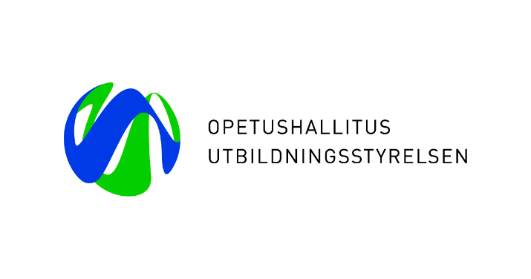
Avustus palautetaan Opetushallituksen tilille:
NORDEA IBAN: FI13 1660 3000 1022 47 BIC: NDEAFIHH | DANSKE BANK IBAN: FI31 8000 1700 0137 67 BIC: DABAFIHH

Palautuksessa tulee viitteenä mainita: "avustuspäätöksen asiatunnus + palautettu avustus (€) + maksettu korko (€)".
Mikäli palautuksia maksetaan useista hankkeista, tehdään jokaisen hankkeen palautus omana maksuna.
Korkolaskuri seuraavalla välilehdellä.

Korkolaskuri
Korkolaskuri |  | Palautettavalle avustukselle maksetaan korkoa, joka on Suomen Pankin viitekorko + 3 %. Korkolaskuri ottaa automaattisesti huomioon viitekorossa tapahtuneet muutokset. Korko lasketaan avustuksen maksupäivästä avustuksen palautuspäivään.
Syötä korkolaskuriin keltaisiin kenttiin pyydetyt tiedot
 |  | Korkolaskurin pohjana olevassa esimerkissä on laskettu korko 10 000 euron palautussummalle, joka on maksettu avustuksen saajan tilille 1.1.2021 ja jonka avustuksen saaja on palauttanut Opetushallitukselle 15.1.2023.
Palautettava summa (käyttämättä jäänyt avustus) | 10,000.00 €

Avustuksen maksupäivämäärä | 2021-01-01
Avustuksen palautuspäivämäärä | 2023-01-15
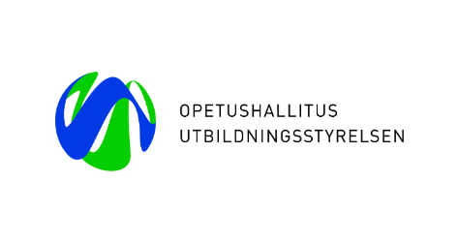
Päivämäärä, jolloin uusi korko (5,5 %) alkaa | 2023-01-01
Korkoprosentti 31.12.2022 asti | 3.00%
Korkoprosentti 1.1.2023 alkaen | 5.50%

Maksettavaksi tuleva korko yhteensä | 622.60 €
Palautettava avustus korkoineen | 10,622.60 €

